상품제안서
달하루 양갱 비누꽃 플라워박스 | 상품코드: S19589

 |  |  |  |  |  |  | 02-713-8555 | www.synergygift.co.kr
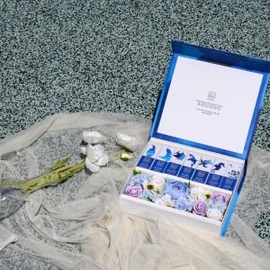

【상세/제작정보】 | <p>달하루 양갱 14개입과 시들지 않는 비누꽃&amp;프리저브드 플라워로 구성된 달하루 스페셜 에디션인 '달하루 플라워박스'입니다. 감사한 마음을 달하루의 달달함과 함께 전해보세요.</p>

【인쇄/포장옵션】 | 스티커 / 쇼핑백

【공급단가】 | 수량 | 10~ | 50~ | 100~ | 300~ | 500~
*VAT별도 | 단가 | 35,450원 | 34,900원 | 34,090원 | 32,720원 | 31,360원

【상품 URL】 | https://www.synergygift.co.kr:443/src/goods_detail.php?gdno=19049

